Sheet1
此函数对矩阵读写的控制是非常值得我学习的。
问题一：为什么首先计算跨度为2的矩阵之积？
显然，动态规划算法是自底向上的，最最底层的就是两个矩阵直接相乘。因此首先计算的便是最最底层的即跨度为2的矩阵。后续的，比如跨度为3的，就需要用到跨度为2的矩阵之积。
强调二：在这个问题中，还有一个非常值得我注意的是对r，i，j关系的控制：
r为i到j的跨度，因此有如下关系：
j-i+1=r，那么在r已知，i已知的情况下，j=i+r-1
n-r+1表示跨度为r时，起始下标i的最大值。还是使用上面的关系：j-i+1=r，显然j的最大值为n，并且此时i也最大，所以i的最大值为n+1-r。
强调三：我觉得首先要根据递归方程，弄清楚填值的方式，然后，才有程序。
问题二：任何构造出最优解？
s[1][n]中记录的信息可知，A[1：n]的最优加括号方式为(A[1，S[1][n]])(A[S[1][n]])+1,n).而A[1，S[1][n]])的最优加括号方式为s[1][S[1][n]]，然后因此递归下去
m[i][j] |  | 0 | 1 | 2 | 3 | 4 | 5 | 6
 | 0 | 0
 | 1 |  | 0 | 15750 | 7875
 | 2 |  |  | 0 | 2625 | 4375
 | 3 |  |  |  | 0 | 750
 | 4 |  |  |  |  | 0 | 1000
 | 5 |  |  |  |  |  | 0 | 5000
 | 6 |  |  |  |  |  |  | 0

 | r=2
 |  | i=1 | j=2
 |  |  |  | m12

 |  | 0 | 1 | 2 | 3 | 4 | 5 | 6
 | 0
 | 1
 | 2
 | 3
 | 4
 | 5
 | 6

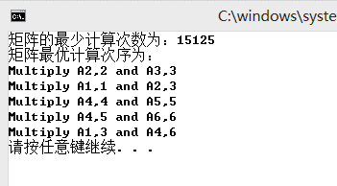
为什么输出的结果和上述递归树有差别？

